8. zadatak
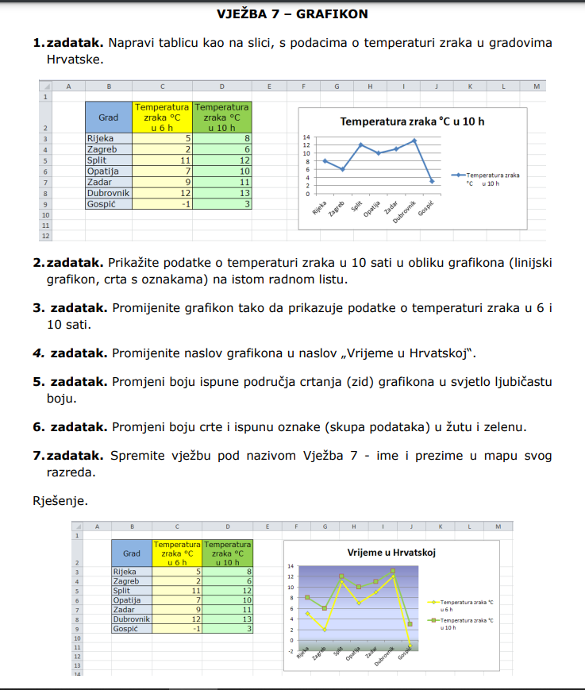
Izradi sve zadatke s popisa

10. zadatak
Izračunaj rezultate u ćelijama (napamet, bez pisanja formule)

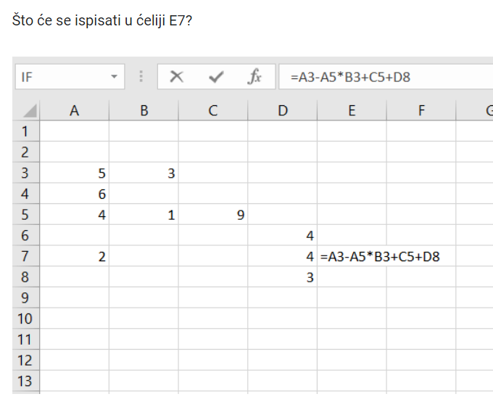
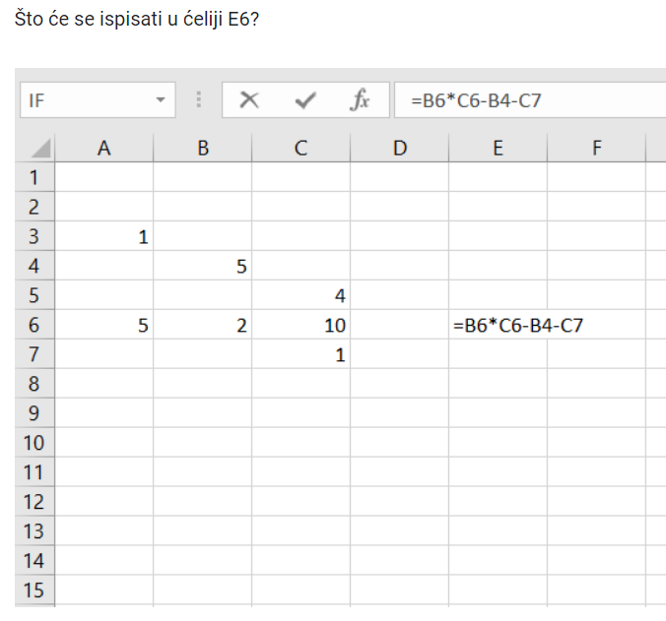

 | Odgovor:

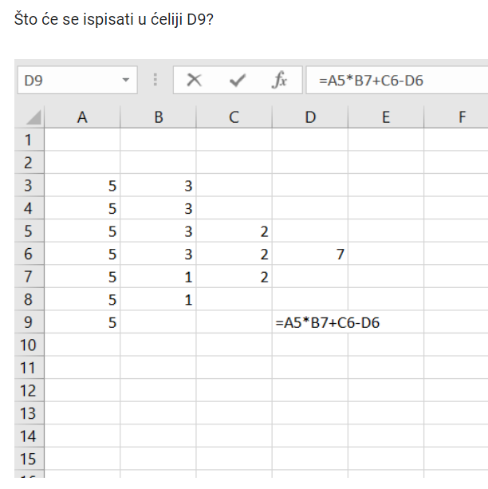
 |  |  | Odgovor:

 |  | Odgovor:

